상품제안서
더블헤드충전케이블 | 상품코드: S02167

 |  |  |  |  |  |  | 02-713-8555 | www.synergygift.co.kr
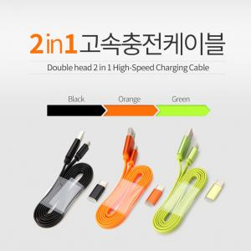

【상세/제작정보】

【인쇄/포장옵션】 | 레이저 / 포장지포장

【공급단가】 | 수량 | 200~ | 500~ | 1,000~ | 3,000~ | 5,000~
*VAT별도 | 기본형 | 1,280원 | 1,230원 | 1,180원 | 1,140원 | 1,110원
 | C타입젠더추가 | 1,550원 | 1,490원 | 1,430원 | 1,380원 | 1,340원

【상품 URL】 | https://www.synergygift.co.kr:443/src/goods_detail.php?gdno=19059

